プロジェクト作成
プロジェクト作成

1 | メニュー>ファイル>新規>その他を選択、動的Webプロジェクトを選択
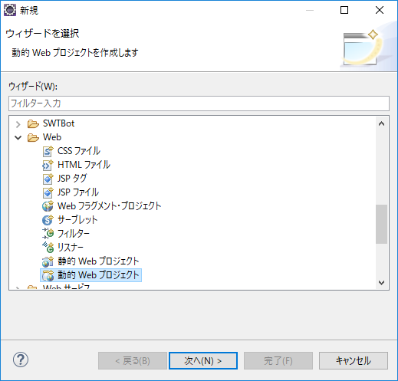

2 | 以下を選択して次へ
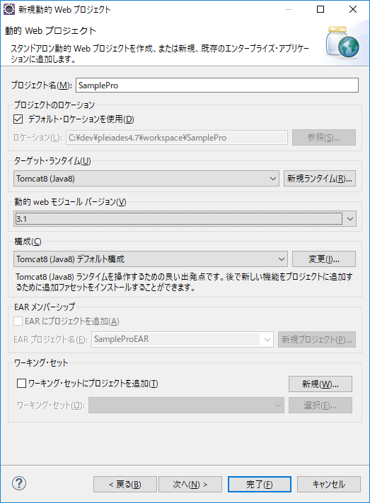

任意の名前
ターゲットランタイムが出ないとき
メニュー>ウィンドウ>設定
サーバ>ランタイム環境を確認

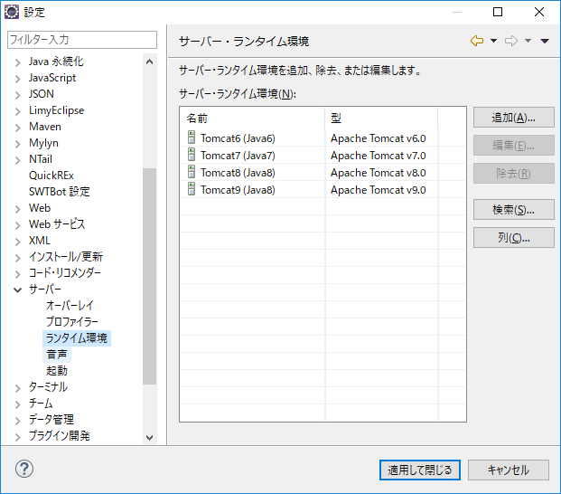

Tomcat8を選択

3.1を選択

動的Webモジュールバージョンとは
簡単に言えば、サーブレットJspのバージョン

Tomcat8を選択

3 | そのまま次へ
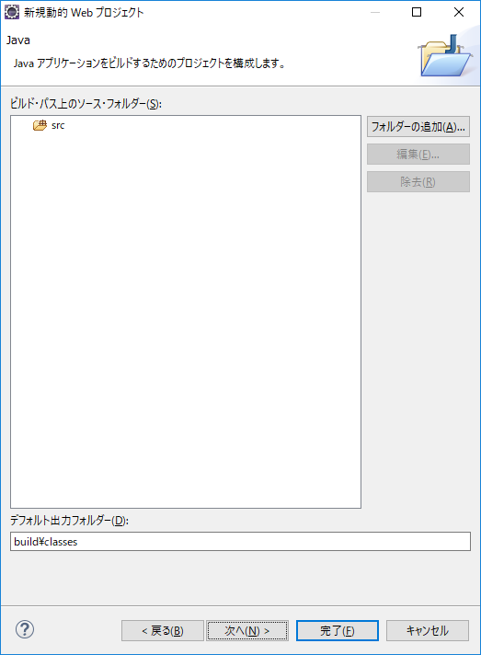

4 | web.xmlデプロイメント記述子の生成にチェックを入れ、完了
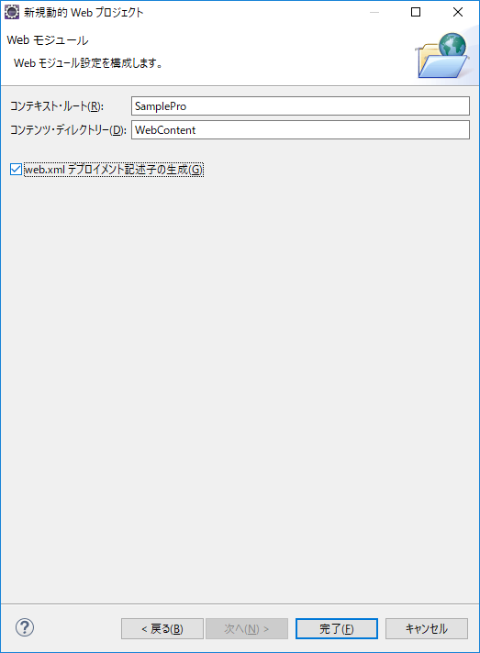

5 | 以下の用にプロジェクトが作成されていたらOK
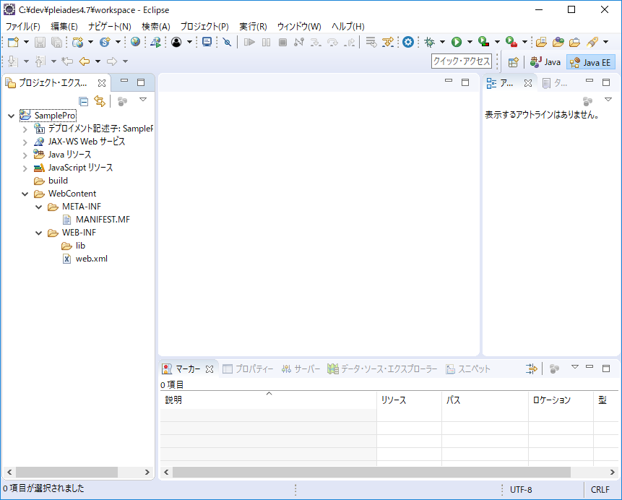

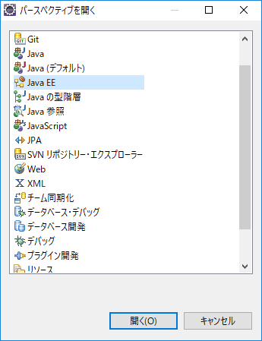
画面の見た目が違う？
パースペクティブのJava EEを選択
メニュー>ウィンドウ>パースペクティブ>パースペクティブを開く>その他>Java EE

パースペクティブとは
ビューのセット
ビューとは
Eclipse上に見えているタブで表示されている画面のこと
よく使うビュー
・プロジェクト・エクスプローラー
・ナビゲーター
・サーバー
・問題
・コンソール
・SVNリポジトリー
・DB ツリー・ビュー
など

HelloWorldの表示
HelloWorldの表示

1 | srcフォルダを右クリック>新規>サーブレットを選択
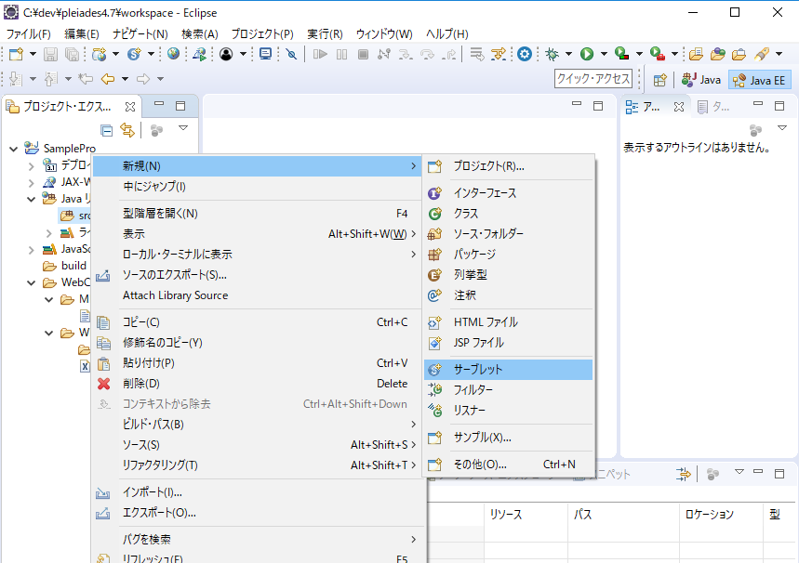

2 | 以下のものを入力し、完了を選択
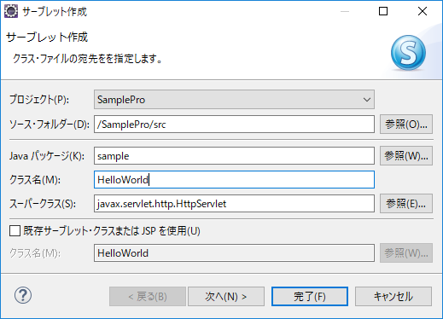

任意の名前

HelloWorld

3 | src.sampleパッケージにHelloWorldが作成されたらOK
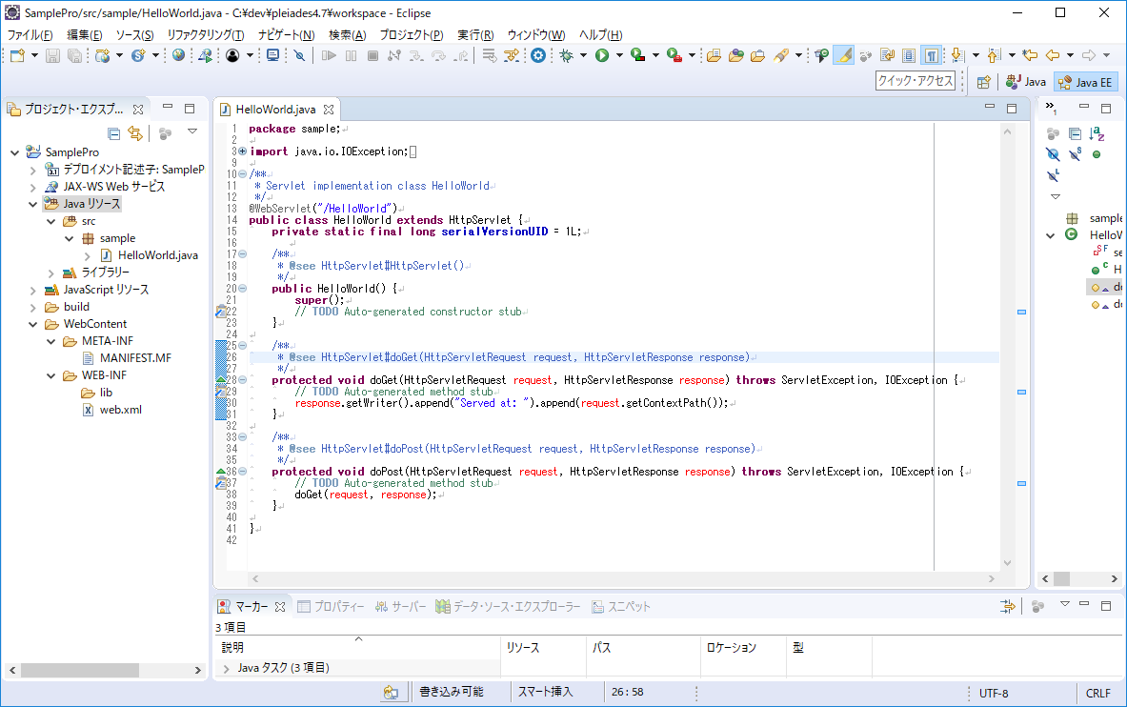

4 | doGetメソッドを以下のように修正
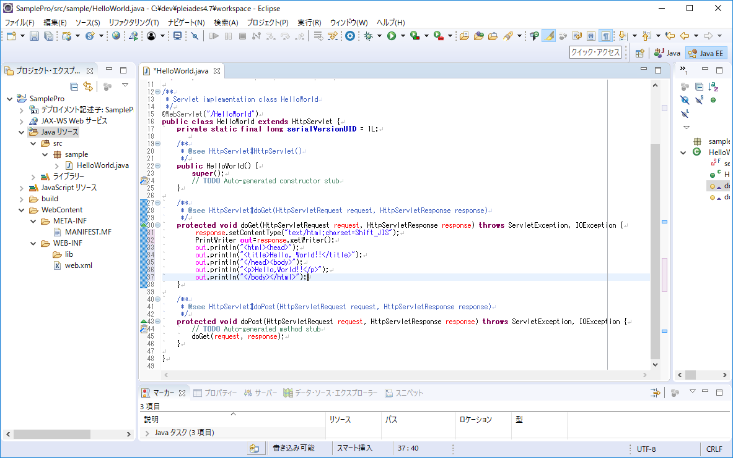

response.setContentType("text/html;charset=Shift_JIS");
PrintWriter out = response.getWriter();
out.println("<html><head>");
out.println("<title>Hello, World!!</title>");
out.println("</head><body>");
out.println("<p>Hello,World!!</p>");
out.println("</body></html>");

5 | サーバービュー>「使用可能な...」リンクをクリック
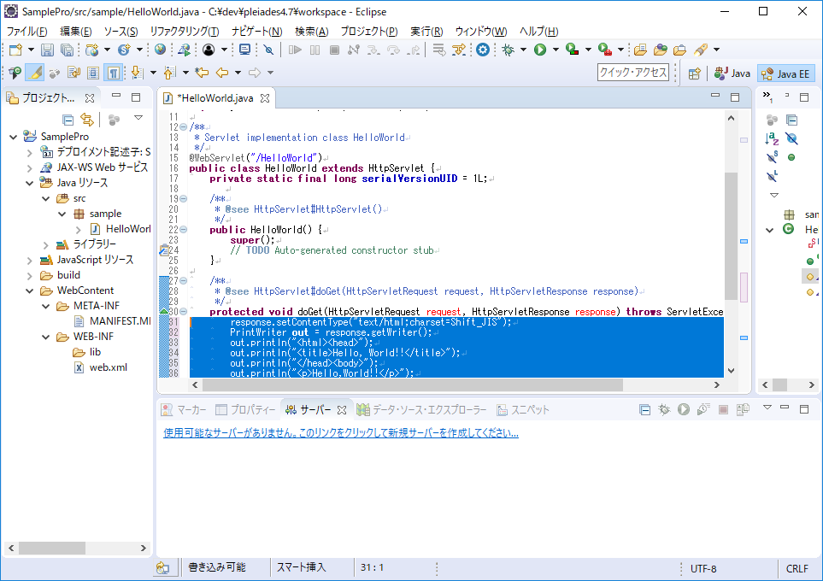

6 | Tomcat v8.0 サーバーを選択し、次へを選択
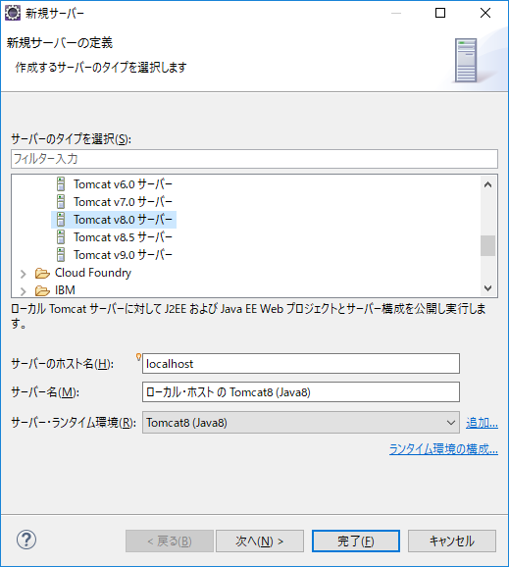

7 | SampleProプロジェクトを構成済みに追加し、完了を選択
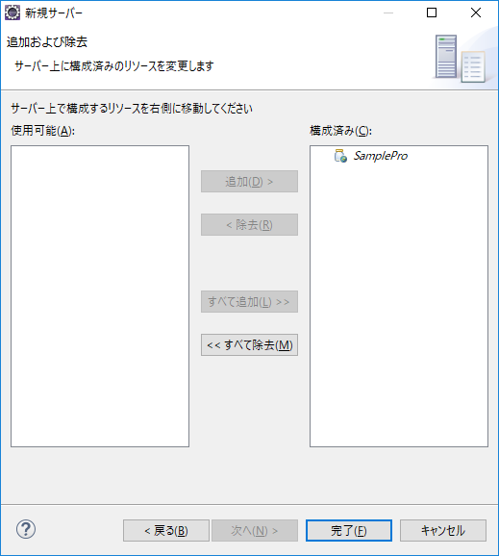

8 | 追加されたサーバをダブルクリックし、サーバの構成を確認
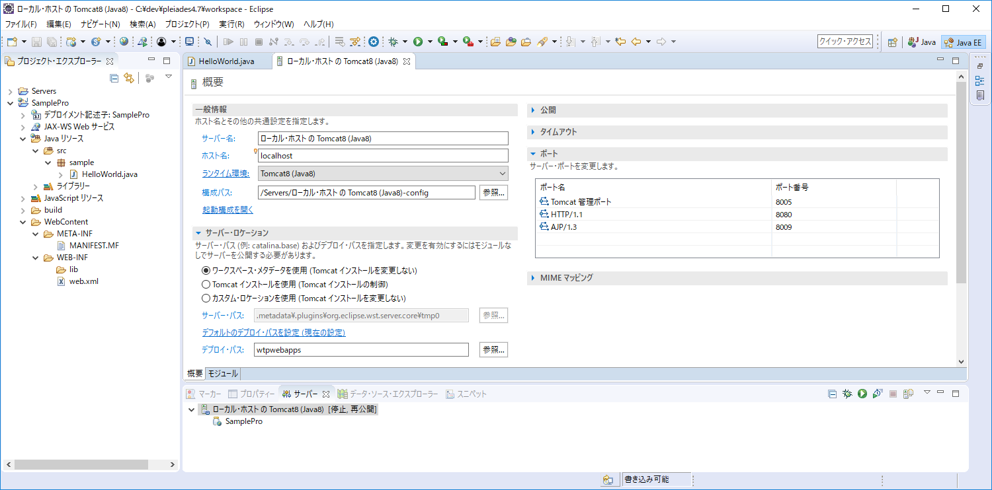

8080ポートが他のアプリで使用中の場合は,
ここを変更してください

9 | サーバービューの右上の実行ボタンをクリック
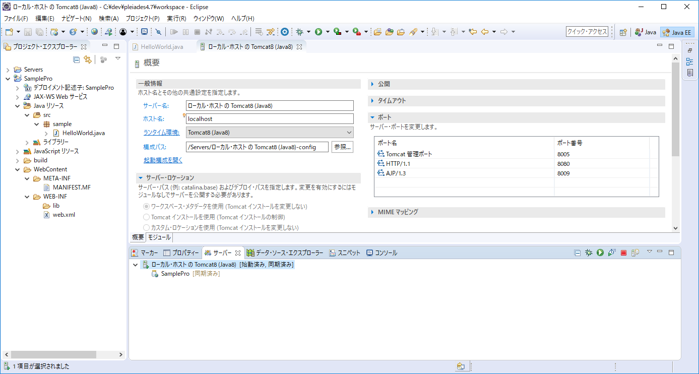

今後はここから実行します

10 | 「http://localhost:8080/SamplePro/HelloWorld」にアクセス
 | Hello,Worldが表示されればOK
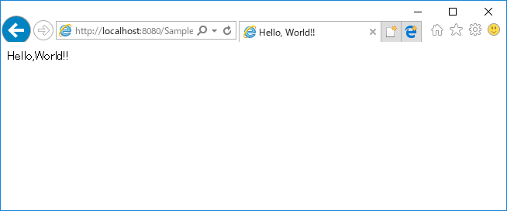

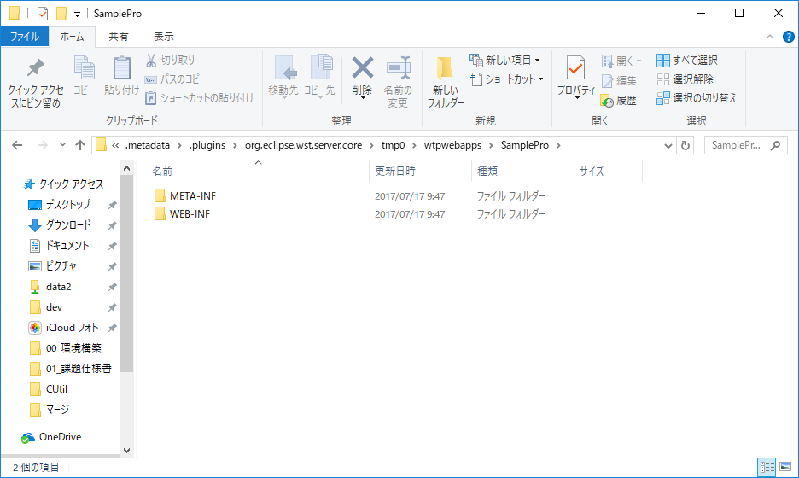

実際に動いているプロジェクトのフォルダはどこか？
\workspace\.metadata\.plugins\org.eclipse.wst.server.core\tmpX内のフォルダがTomcatフォルダになっている

デバッグ実行
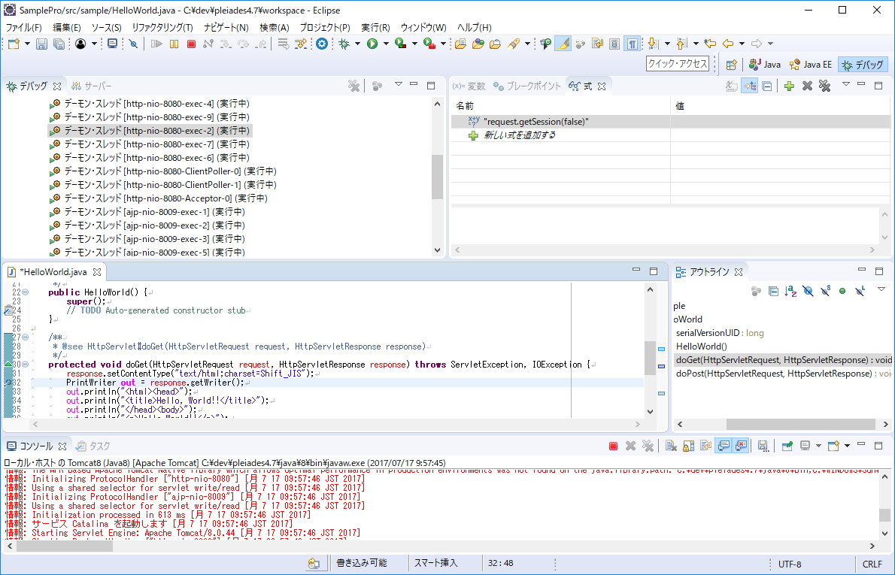
デバッグ実行

1 | doGetの任意の行の左端をダブルクリックし、ブレークポイントを設定
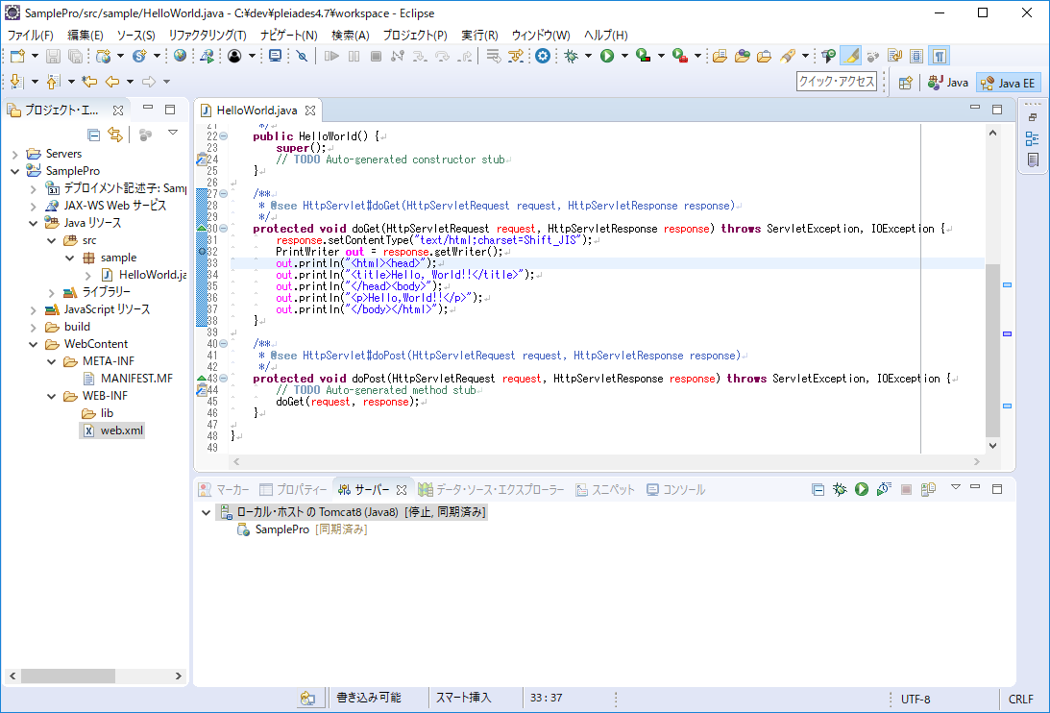

2 | サーバービューの右上のデバッグ実行ボタンをクリック
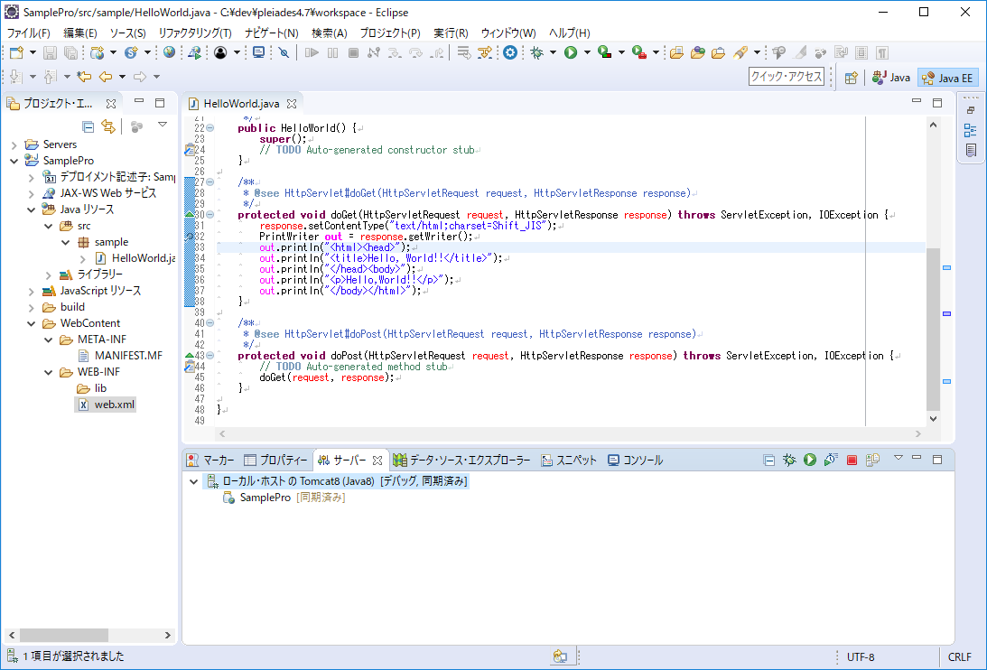

3 | 「http://localhost:8080/SamplePro/HelloWorld」にアクセスすると
 | 以下のポップアップ画面が表示されるので、はいを選択
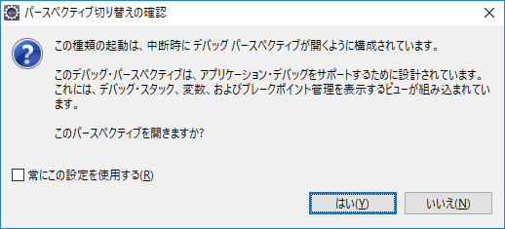

4 | ブレークポイントの行で止まっていればOK
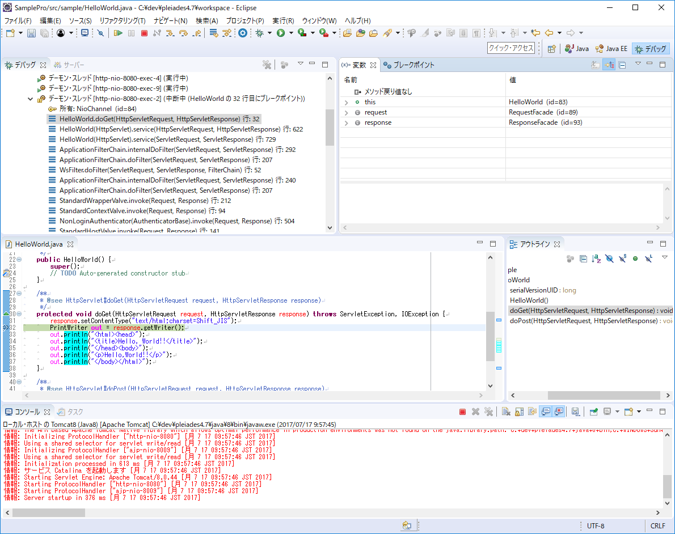

変数ビューで、止まった行の変数の状態を確認できます
また、変数の値を書き換えることもできます

5 | メニュー>ウィンドウ>ビューの表示>式を選択
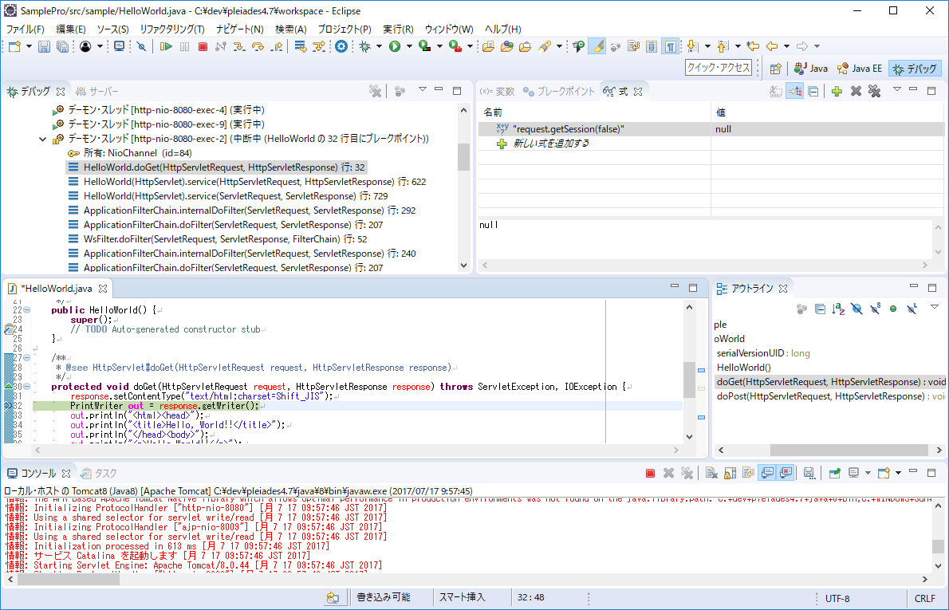

式ビューで、Javaを実行することができます

6 | 確認し終わったら、メニューアイコンの再開ボタンを選択すると、終了します

DBの操作
DBの操作

1 | メニュー>ウィンドウ>ビューの表示>その他>DB ツリー・ビューを選択
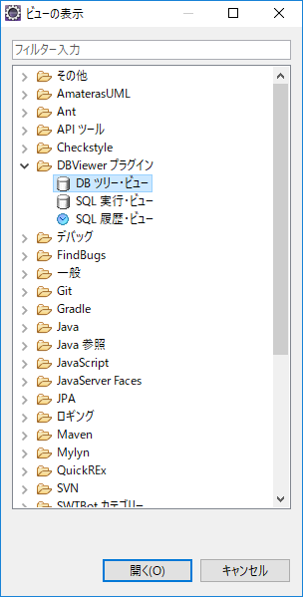

2 | DB ツリー・ビュー右上の登録アイコンを選択
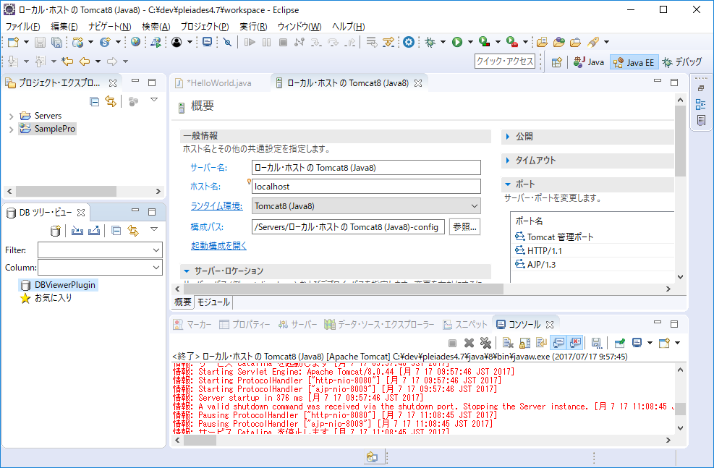

3 | 以下の設定をし、次へ
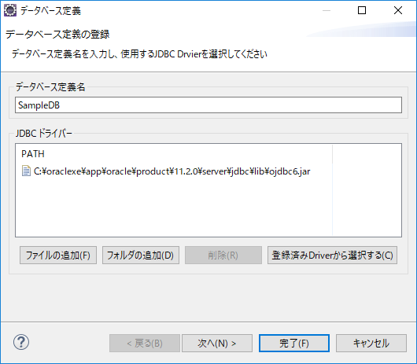

任意の名前

ファイルの追加からojdbc6.jarを追加
OeacleXeの場合以下の存在する
C:\oraclexe\app\oracle\product\11.2.0\server\jdbc\lib

4 | 以下の設定をし完了
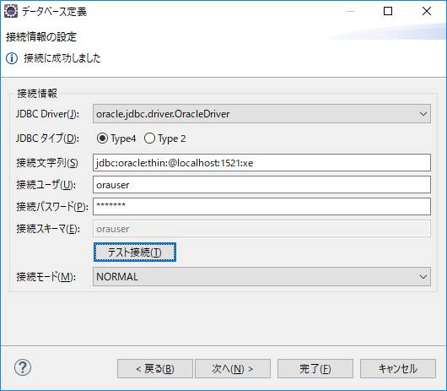

oracle.jdbc.driver.OracleDriver

jdbc:oracle:thin:@localhost:1521:xe

Oracleのユーザ

Oracleのパスワード

設定したら、テスト接続で繋がることを確認

5 | DB ツリー・ビューにリポジトリが追加される
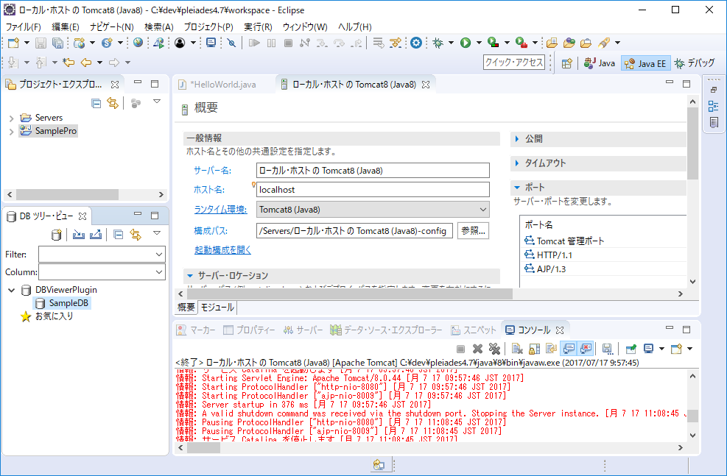

5 | リポジトリをダブルクリック
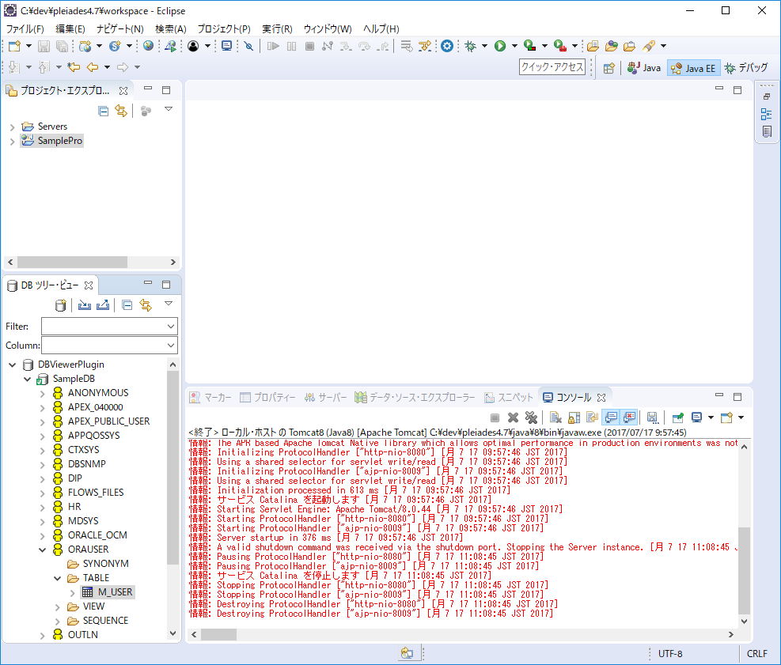

6 | テーブルをダブルクリック
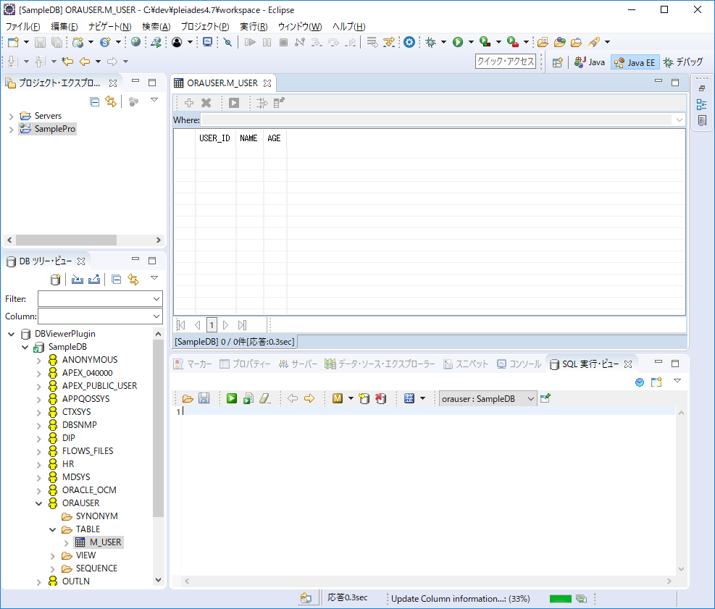

テーブルの情報を確認できる

SQLを実行できる

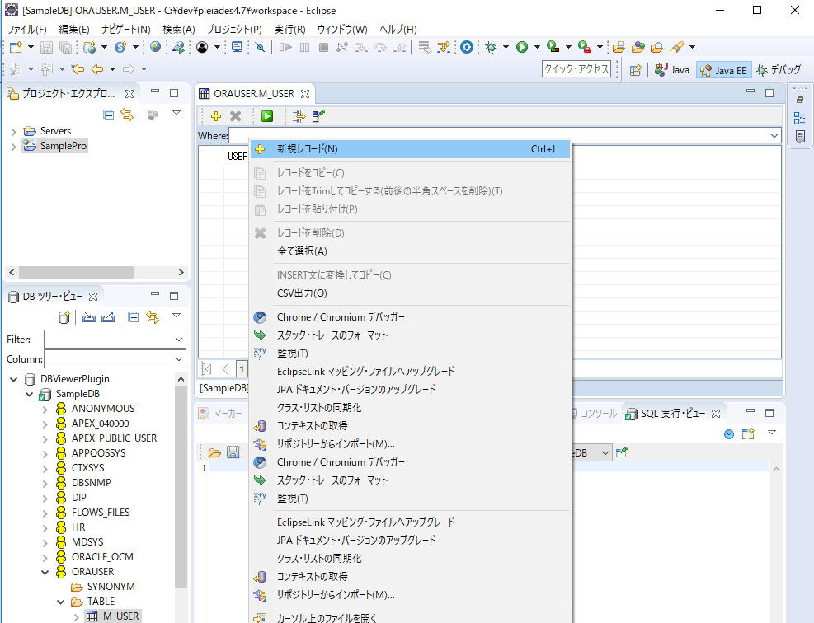

右クリック＞新規レコード

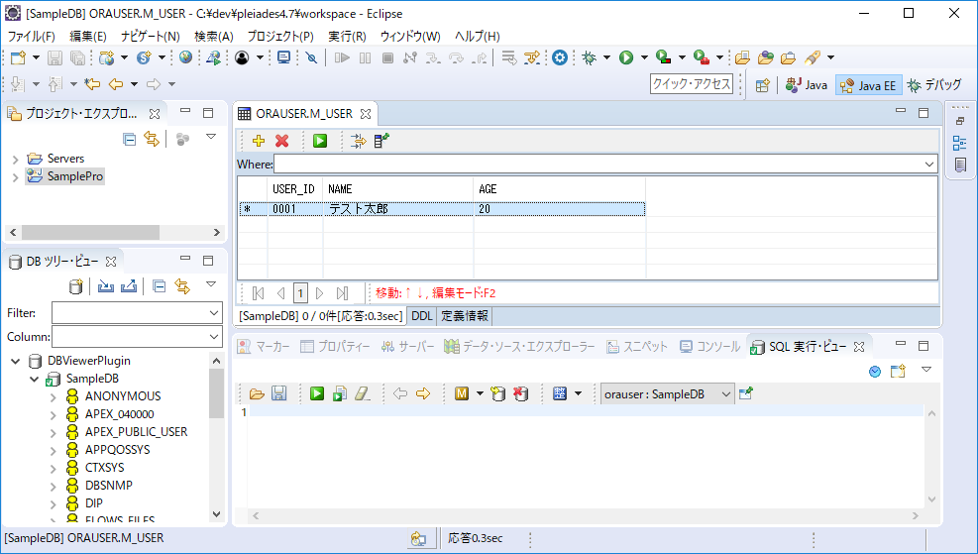

レコードが追加される
右端が「*」の時はまだコミットされていない



レコードを選択し、Enterを押下するとコミットされる

JavaEE用のディレクトリ構成に変更
JavaEE用のディレクトリ構成に変更

1 | WEB-INF内にjsp、srcフォルダを作成
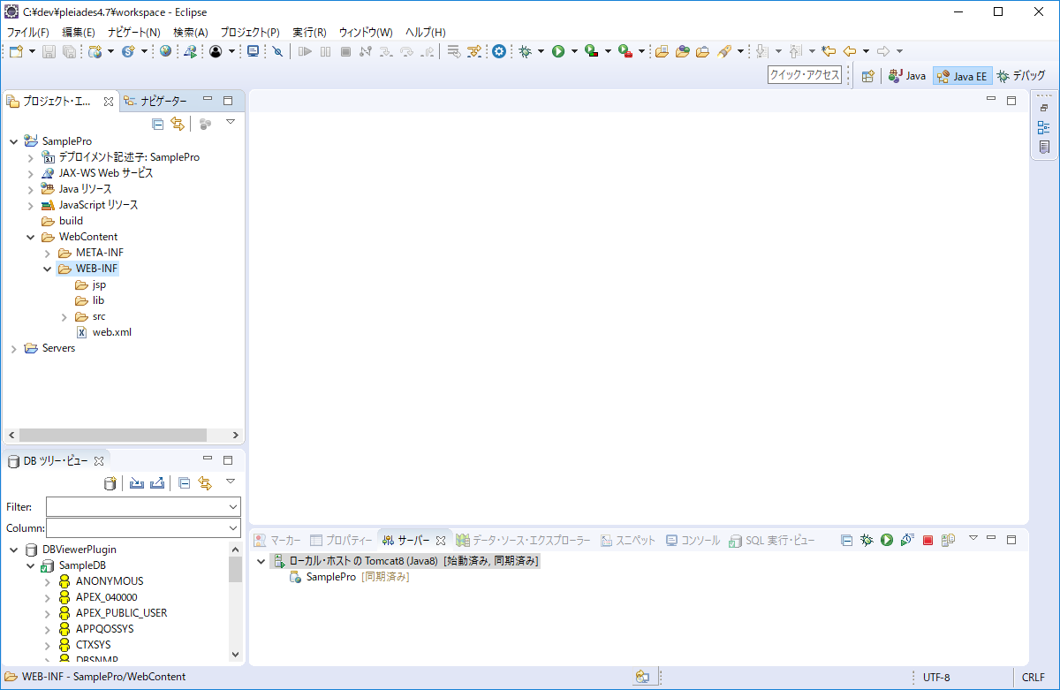

2 | プロジェクト右クリック>プロパティ>Javaのビルド・パスを以下のように修正
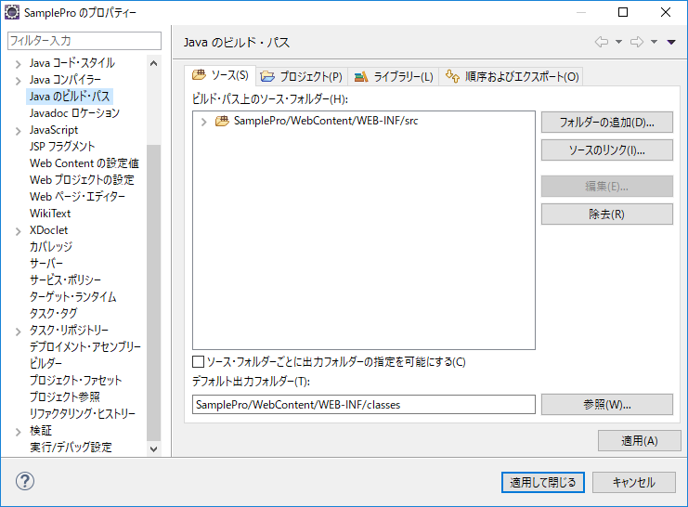

WebContent/WEB-INF/srcフォルダを追加
以前のsrcフォルダは消す

WebContent/WEB-INF/classesフォルダに変更

